상품제안서
국산 뉴스마트400 컬러텀블러 | 상품코드: S06589

 |  |  |  |  |  |  | 02-713-8555 | www.synergygift.co.kr
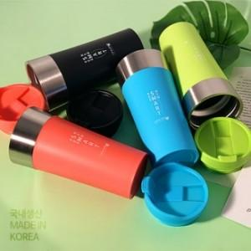

【상세/제작정보】

【인쇄/포장옵션】 | 실크 / 포장지포장

【공급단가】 | 수량 | 50~ | 100~ | 500~ | 1,000~ | 2,000~
*VAT별도 | 핑크 | 8,370원 | 8,240원 | 7,700원 | 7,570원 | 7,370원
 | 그린 | 8,370원 | 8,240원 | 7,700원 | 7,570원 | 7,370원
 | 블루 | 8,370원 | 8,240원 | 7,700원 | 7,570원 | 7,370원
 | 블랙 | 8,370원 | 8,240원 | 7,700원 | 7,570원 | 7,370원

【상품 URL】 | https://www.synergygift.co.kr:443/src/goods_detail.php?gdno=19866

